1-РЦОИ
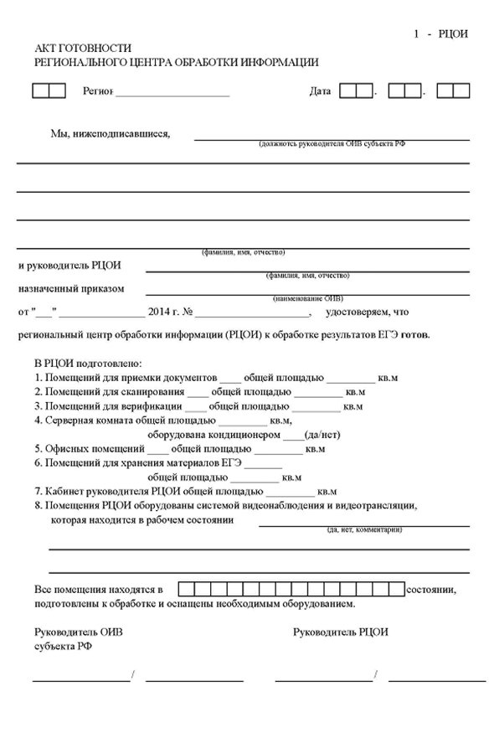
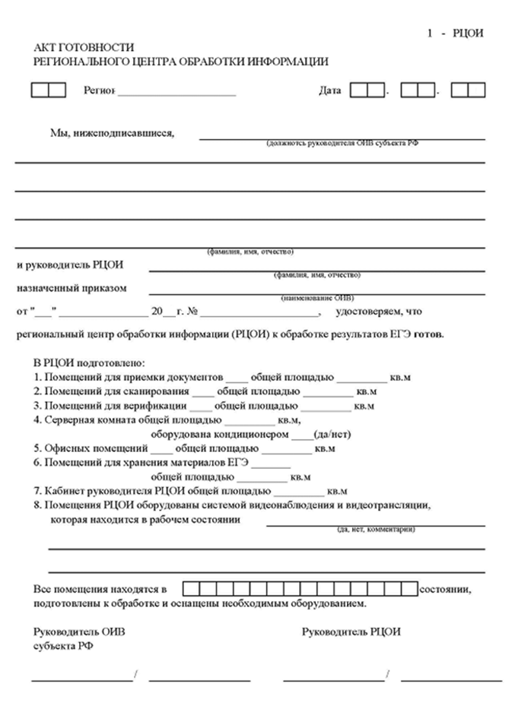

2-РЦОИ

Форма 2-РЦОИ
Бланк-копия

3-РЦОИ-У
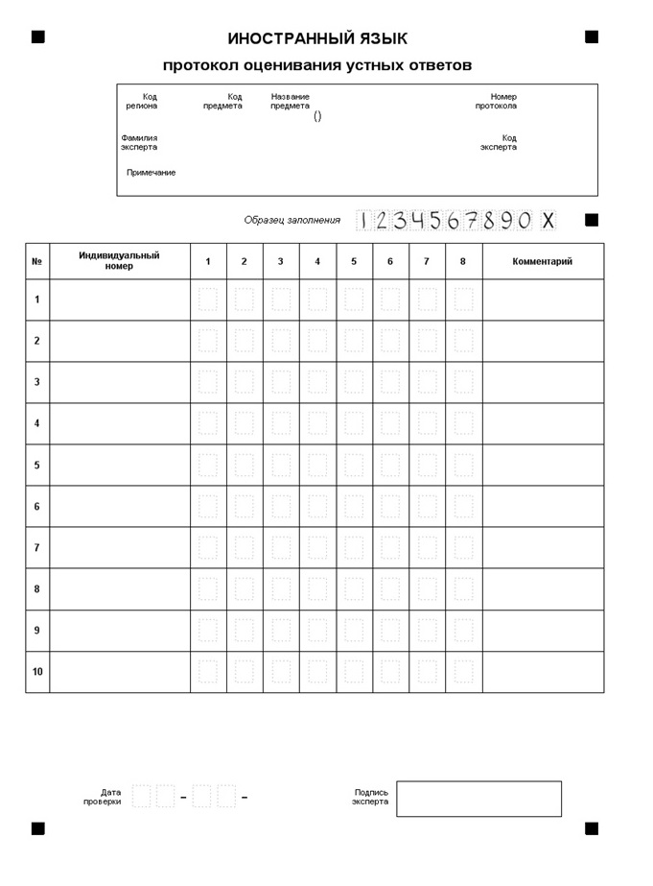
3-РЦОИ-У
Бланк-протокол проверки экспертом заданий с устным ответом

